Paprika vetőmag
 |  |  |  |  |  |  |  |  |  |  | KEDVELTSÉGI VIZSGÁLAT |  |  |  |  |  |  | HATÓSÁGI LABORATÓRIUMI VIZSGÁLAT
KEDVELTSÉGI RANGSOR | TERMÉK FOTÓ* | TERMÉK NEVE | ÁR* (Ft/tasak) | TÖMEG (g) | TASAKON FELTÜNTETETT MAGDARAB-SZÁM | TASAKON FELTÜNTETETT KISZERELŐ | HATÓSÁGI MINTAVÉTEL HELYE, ELLENŐRZÖTT SZÉKHELYE
 |  |  |  |  |  |  |  |  | CSOMAGOLÁS |  | VETŐMAG |  | ÖSSZESÍTETT PONTSZÁM |  | CSÍRÁZÓKÉPESSÉG |  | TÖMEG* | TÉNYLEGES MAG DARABSZÁM* | TISZTASÁG | IDEGENMAG-TARTALOM* | GMO TARTALOM
 |  |  |  |  |  |  |  | CSOMAGOLÓANYAG | CSOMAGOLÁSON FELTÜNTETT INFORMÁCIÓK | FELHASZNÁLÁSI UTASÍTÁS, PIKTOGRAMOK | TECHNIKAI TISZTASÁG | CSÍRÁZÓKÉPESSÉG* |  | ÉP CSÍRANÖVÉNY (%) | ABNORMÁLIS CSÍRA MENNYISÉGE (%) | HOLT MAG MENNYISÉGE (%) | (g) | (db) | (%) | (db/tasak)
1 | 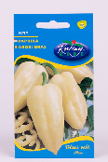 | Rédei Kertimag Amy | 214 | 0.4 | _ | Rédei Kertimag Zrt. H-2886 Réde, Lesalja major | 2886 Réde, Lesalja major | 6.65 | 12.76 | 14.80 | 13.35 | 3.00 | 50.6 | 87 | 5 | 8 | 0.50 | 53-86 | 100 | 0 | nem tartalmaz
1 | 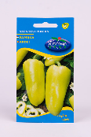 | Rédei Kertimag Szentesi piacos | 175 | 0.5 | _ | Rédei Kertimag Zrt. H-2886 Réde, Lesalja major | 2886 Réde, Lesalja major | 6.65 | 12.76 | 14.80 | 13.35 | 3.00 | 50.6 | 86 | 6 | 8 | 0.50 | 67-84 | 100 | 0 | nem tartalmaz
2 | 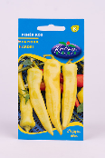 | Rédei Kertimag Fehér kos | 175 | 0.5 | _ | Rédei Kertimag Zrt. H-2886 Réde, Lesalja major | 2886 Réde, Lesalja major | 5.32 | 13.05 | 14.43 | 13.35 | 3.00 | 49.2 | 86 | 9 | 5 | 0,45* | 60-74 | 100 | 0 | nem tartalmaz
3 | 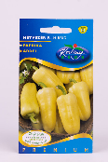 | Rédei Kertimag Hétvezér F1 | 285 | 20 szem* | 20 db | Rédei Kertimag Zrt. H-2886 Réde, Lesalja major | 2886 Réde, Lesalja major | 1.33 | 12.76 | 15.54 | 13.35 | 5.00 | 48.0 | 94 | 3 | 3 | 0.14 | 20-23 | 100 | 0 | nem tartalmaz
4 | 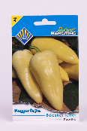 | Budapesti Kertimag Bácskai fehér | 270 | 0.5 | _ | Kertimag Trade Kft. H-1223 Budapest, Dézsmaház utca 19. | Bauhaus 2310 Szigetszentmiklós, Városkert u. 1. | 5.32 | 11.57 | 13.69 | 13.35 | 4.00 | 47.9 | 93 | 5 | 2 | 0.52 | 83-94 | 100 | 0 | nem tartalmaz
5 |  | Rédei Kertimag Szintetikus cecei | 214 | 0.5 | _ | Rédei Kertimag Zrt. H-2886 Réde, Lesalja major | Gazda Áruház Kft. 2310 Szigetszentmiklós, Csepeli út 15. | 5.32 | 11.57 | 15.54 | 13.35 | 2.00 | 47.8 | 84 | 6 | 10 | 0,48* | 67-84 | 100 | 0 | nem tartalmaz
6 | 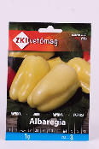 | ZKI Vetőmag Albaregia | 590 | 1.0 | kb. 110-130 db | ZKI-Vetőmag Kft. HU-6000 Kecskemét, Felsőcsalános 59. | Zöldségmag Termelő és Kereskedelmi Kft. 6000 Kecskemét, Felsőcsalános tanya 59. | 3.99 | 11.57 | 14.06 | 13.35 | 4.00 | 47.0 | 93 | 4 | 3 | 0,97* | 128-181 | 100 | 0 | nem tartalmaz
7 | 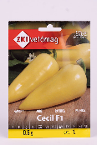 | ZKI Vetőmag Cecil F1 | 849 | 0.5 | kb. 45-60 db | ZKI-Vetőmag Kft. HU-6000 Kecskemét, Felsőcsalános 59. | Zöldségmag Termelő és Kereskedelmi Kft. 6000 Kecskemét, Felsőcsalános tanya 59. | 5.32 | 12.16 | 14.06 | 13.35 | 2.00 | 46.9 | 75 | 9 | 16 | 0.60 | 66-78 | 100 | 0 | nem tartalmaz
7 | 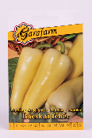 | Garafarm Bácskai fehér | 149 | 0.5 | _ | Garafarm Trade Kft. H-1223 Budapest, Dézsmaház utca 19. | Zöldségmag Termelő és Kereskedelmi Kft. 6000 Kecskemét, Felsőcsalános tanya 59. | 3.99 | 11.87 | 13.69 | 13.35 | 4.00 | 46.9 | 93 | 4 | 3 | 0.57 | 96-102 | 100 | 0 | nem tartalmaz
7 | 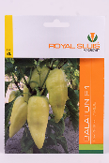 | Royal Sluis Balaton F1 | 599 | 0.4 | kb. 40-50 db | Royal Sluis Magrovet Kft. HU-6000 kecskemét, Felsőcsalános 59. | Zöldségmag Termelő és Kereskedelmi Kft. 6000 Kecskemét, Felsőcsalános tanya 59. | 2.66 | 11.87 | 14.06 | 13.35 | 5.00 | 46.9 | 94 | 6 | 0 | 0,39* | 44-57 | 100 | 0 | nem tartalmaz
8 | 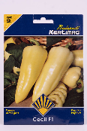 | Budapesti Kertimag Cecil F1 | 619 | 0.3 | _ | Kertimag Trade Kft. H-1223 Budapest, Dézsmaház utca 19. | Bauhaus 2120 Dunakeszi, Pallag u. 9. | 5.32 | 11.87 | 12.95 | 13.35 | 3.00 | 46.5 | 85 | 5 | 10 | 0.33 | 38-46 | 100 | 0 | nem tartalmaz
9 | 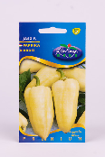 | Rédei Kertimag Jász F1 | 378 | 20 szem* | 20 db | Rédei Kertimag Zrt. H-2886 Réde, Lesalja major | 2886 Réde, Lesalja major | 1.33 | 12.16 | 15.54 | 13.35 | 4.00 | 46.4 | 92 | 5 | 3 | 0.15 | 20-23 | 100 | 0 | nem tartalmaz
10 | 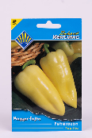 | Budapesti Kertimag Fehérözön | 290 | 0.4 | _ | Kertimag Trade Kft. H-1223 Budapest, Dézsmaház utca 19. | Bauhaus 2310 Szigetszentmiklós, Városkert u. 1. | 3.99 | 10.98 | 13.69 | 13.35 | 4.00 | 46.0 | 91 | 3 | 6 | 0.43 | 61-75 | 100 | 0 | nem tartalmaz
10 | 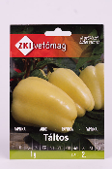 | ZKI Vetőmag Táltos | 740 | 1.0 | kb. 100-120 db | ZKI-Vetőmag Kft. HU-6000 Kecskemét, Felsőcsalános 59. | Gazda Áruház Kft. 2310 Szigetszentmiklós, Csepeli út 15. | 2.66 | 10.98 | 14.06 | 13.35 | 5.00 | 46.0 | 94 | 2 | 4 | 1.07 | 138-147 | 100 | 0 | nem tartalmaz
11 | 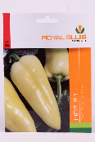 | Royal Sluis HRF F1 | 819 | 0.4 | kb. 45-50 db | Royal Sluis Magrovet Kft. HU-6000 Kecskemét, Felsőcsalános 59. | Zöldségmag Termelő és Kereskedelmi Kft. 6000 Kecskemét, Felsőcsalános tanya 59. | 2.66 | 11.57 | 14.06 | 13.35 | 4.00 | 45.6 | 93 | 5 | 2 | 0.46 | 57-66 | 100 | 0 | nem tartalmaz
12 | 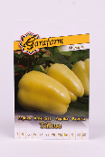 | Garafarm Táltos | 249 | 0.4 | _ | Garafarm Trade Kft. H-1223 Budapest, Dézsmaház utca 19. | Zöldségmag Termelő és Kereskedelmi Kft. 6000 Kecskemét, Felsőcsalános tanya 59. | 2.66 | 11.57 | 13.69 | 13.35 | 4.00 | 45.3 | 93 | 5 | 2 | 0.43 | 50-57 | 100 | 0 | nem tartalmaz
13 | 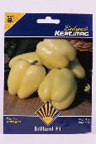 | Budapesti Kertimag Brillant F1 | 730 | 0.3 | _ | Kertimag Trade Kft. H-1223 Budapest, Dézsmaház utca 19. | Bauhaus 2310 Szigetszentmiklós, Városkert u. 1. | 3.99 | 11.57 | 13.32 | 13.35 | 3.00 | 45.2 | 86 | 4 | 10 | 0.35 | 44-57 | 100 | 0 | nem tartalmaz
14 | 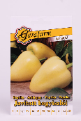 | Garafarm Javított bogyiszlói | 249 | 0.4 | _ | Garafarm Trade Kft. H-1223 Budapest, Dézsmaház utca 19. | OBI 036 Áruház 2151 Fót, Fehérkő út 2. | 5.32 | 11.27 | 14.06 | 13.35 | 1.00 | 45.0 | 66 | 6 | 28 | 0.42 | 67-79 | 100 | 0 | nem tartalmaz
15 | 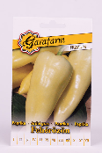 | Garafarm Fehérözön | 249 | 0.5 | _ | Garafarm Kft. H-6500 Baja, Platánfa utca 34/C | OBI 036 Áruház 2151 Fót, Fehérkő út 2. | 5.32 | 10.68 | 14.06 | 13.35 | 1.00 | 44.4 | 66 | 4 | 30 | 0,46* | 73-93 | 100 | 0 | nem tartalmaz
16 | 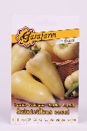 | Garafarm Szintetikus cecei | 249 | 0.4 | _ | Garafarm Trade Kft. H-1223 Budapest, Dézsmaház utca 19. | Zöldségmag Termelő és Kereskedelmi Kft. 6000 Kecskemét, Felsőcsalános tanya 59. | 2.66 | 10.98 | 14.06 | 13.35 | 3.00 | 44.0 | 85 | 6 | 9 | 0.50 | 67-91 | 100 | 0 | nem tartalmaz
16 | 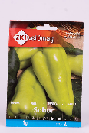 | ZKI Vetőmag Sobor | 449 | 1.0 | kb. 110-130 db | ZKI-Vetőmag Kft. HU-6000 Kecskemét, Felsőcsalános 59. | Zöldségmag Termelő és Kereskedelmi Kft. 6000 Kecskemét, Felsőcsalános tanya 59. | 2.66 | 10.98 | 14.06 | 13.35 | 3.00 | 44.0 | 85 | 6 | 9 | 1.00 | 129-146 | 100 | 0 | nem tartalmaz
17 | 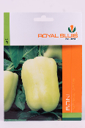 | Royal Sluis Boni | 249 | 0.4 | kb. 45-50 db | Royal Sluis Magrovet Kft. HU-6000 kecskemét, Felsőcsalános 59. | Zöldségmag Termelő és Kereskedelmi Kft. 6000 Kecskemét, Felsőcsalános tanya 59. | 2.66 | 11.27 | 14.06 | 13.35 | 2.00 | 43.3 | 81 | 8 | 11 | 0,37* | 45-53 | 100 | 0 | nem tartalmaz
17 | 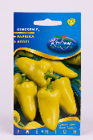 | Rédei Kertimag Kincsem F1 | 454 | 20 szem* | 20 db | Rédei Kertimag Zrt. H-2886 Réde, Lesalja major | 2886 Réde, Lesalja major | 2.66 | 11.57 | 15.54 | 11.57 | 2.00 | 43.3 | 78 | 2 | 20 | 0.15 | 19-26* | 99.8 | 0 | nem tartalmaz
*Egérrel a cellára mutatva további információ jelenik meg.

